财务部组织图
 |  | 表号：
 |  | 版本： | 2025
武汉开明高新科技股份有限公司 |  |  | 共 页
财务部组织机构图 |  |  | 第 页
 | 审核： | 日期：
财务顾问
主要职责：
1、企业规划；
2、财务工作的指导；
3、公司经营过程咨询

财务经理
余丽（1人）
主要职责：
1、财务体系建立并及时更新；
2、内部工作的协调与财务人员的培训和培养；
3、销售、费用、经营分析；
4、资金计划管理及筹划；
5、参与合同的审核、绩效政策的制定；
6、外部工作协同与衔接。
7 、银行及中介融资对接
8、日常费用，付款、工资数据复审，核对核复核。

王金平
主要职责：
1、负责公司的会计核算工作；
2、编制财务报表并申报网上各个平台；
3、公司纳税申报及税务关系维护；
4、财务凭证及资料的档案整理；
5、发票的开具，登记及税负平衡；
6、高企项目申报的财务数据归集和资料整理
总账会计（1人）
往来会计（2人）
潘会计
主要职责：
1、应收账款的动态跟踪；
2、往年呆滞应收账款催缴；
3、月度销售部所有销售费用报销审核及统计；
4、销售简单数据统计并分析。
5、日常费用、付款 财务初审 及统计。
往来会计（1人）
出纳（1人）

杨婷

主要职责：
1、资金日常收付款管理；
2、资金报表的整理与填报；
3、凭证整理与移交；
4、款项跟踪汇报。

工作流程样式
 |  |  | 表号：
 |  |  | 版本/修订：

湖北开明高新科技有限公司
厂外项目零星采购流程图
权责部门 | 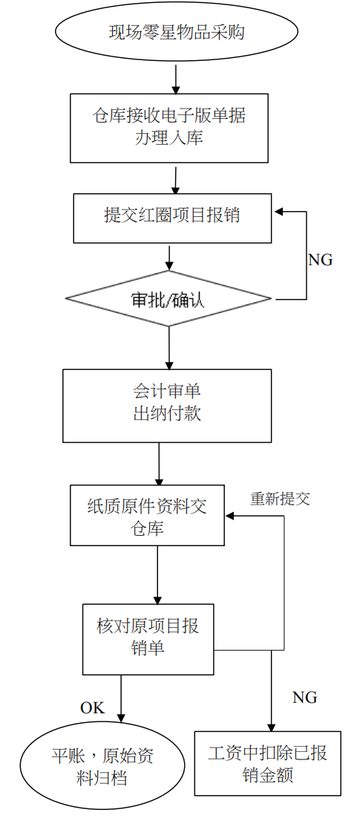 |  | 对应资料
项目班长 项目经理 |  |  | 盖公章和手机号的收据+付款 截图+实物拍照+发票（尽量 取得）电子版

仓库 |  |  | 入库单

仓库 |  |  | 红圈项目报销单+电子版明细 上传

生产部经理 |  |  | 红圈项目报销单
财务 |  |  | 项目报销单+盖公章和手机号 的收据+付款截图+发票电子 版

项目班长 项目经理 |  |  | 盖公章和手机号的收据原件+ 发票（尽量取得）原件

仓库 |  |  | 项目报销单+纸质原件

财务 |  |  | 项目报销单+纸质原件

 | 收据、发票
 | 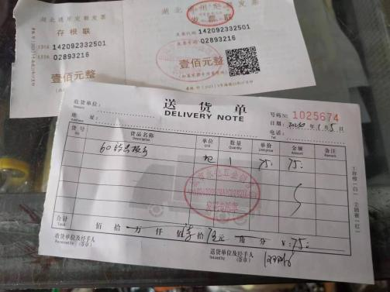

 | 付款截图 | 实物拍照

 |  | 

 |  |  | 相关记录 ①─⑩

